缺陷描述
缺陷描述
跟踪记录 |  | 实际完成时间 |  | 复审时间
 |  | 开发组负责人签字 |  | 复查人签字
 |  | 复查意见
缺陷1
缺陷描述 | 缺陷截图 |  | 缺陷说明 |  | 缺陷已完成截图
 |  |  | 这种组合处理的方式比较合理。建议如下： 1、建议不适用xml配置，通过定义接口，并取得接口集合的方式动态改变服务集合； 2、不太清楚为什么增删改查服务组合会有多种情况？既然选择了拆分（组合）服务，那就应该彻底一点，按DTO进行定义接口，对于每个DO的操作都由独立服务来处理？ |  | 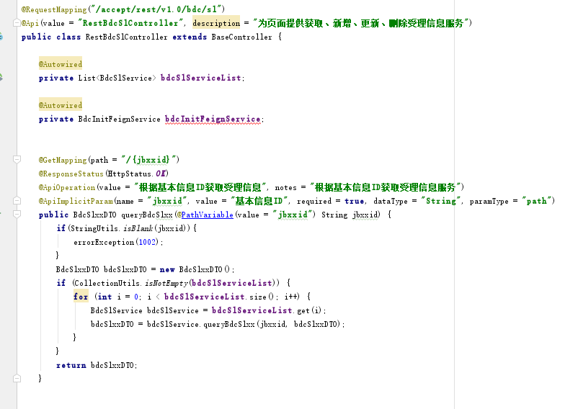
反馈记录 |  |  | 计划完成时间 | 2018-11-09 | 缺陷类型
 |  |  | 原因说明
 |  |  | 原因说明
缺陷2
缺陷描述 | 缺陷截图 |  | 缺陷说明 |  | 缺陷已完成截图
 | 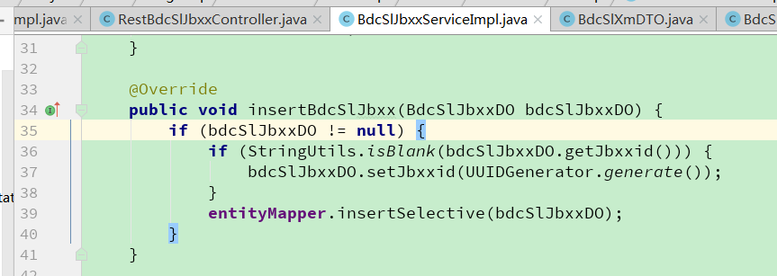 |  | 对于插入操作，已经存在主键的是否有必要进行判断，否则可能insert异常？其他系统中也存在似操作，需要讨论
反馈记录 |  |  | 计划完成时间 |  | 缺陷类型
 |  |  | 原因说明
 |  |  | 原因说明
缺陷4
缺陷描述 | 缺陷截图 |  | 缺陷说明 |  | 缺陷已完成截图
 |  |  | 这个参数的必须要性需要确认，既然是根据主键更新，应该是判断对象中的主键是否有值，万一没值，要么报错 要么全部更新。类似问题需要全面排查
反馈记录 |  |  | 计划完成时间 | 2018-11-09 | 缺陷类型
 |  |  | 原因说明
 |  |  | 原因说明
缺陷5
缺陷描述 | 缺陷截图 |  | 缺陷说明 |  | 缺陷已完成截图

反馈记录 |  |  | 计划完成时间 |  | 缺陷类型
 |  |  | 原因说明
 |  |  | 原因说明
缺陷6
缺陷描述 | 缺陷截图 |  | 缺陷说明 |  | 缺陷已完成截图

反馈记录 |  |  | 计划完成时间 |  | 缺陷类型
 |  |  | 原因说明
 |  |  | 原因说明

